Лист1
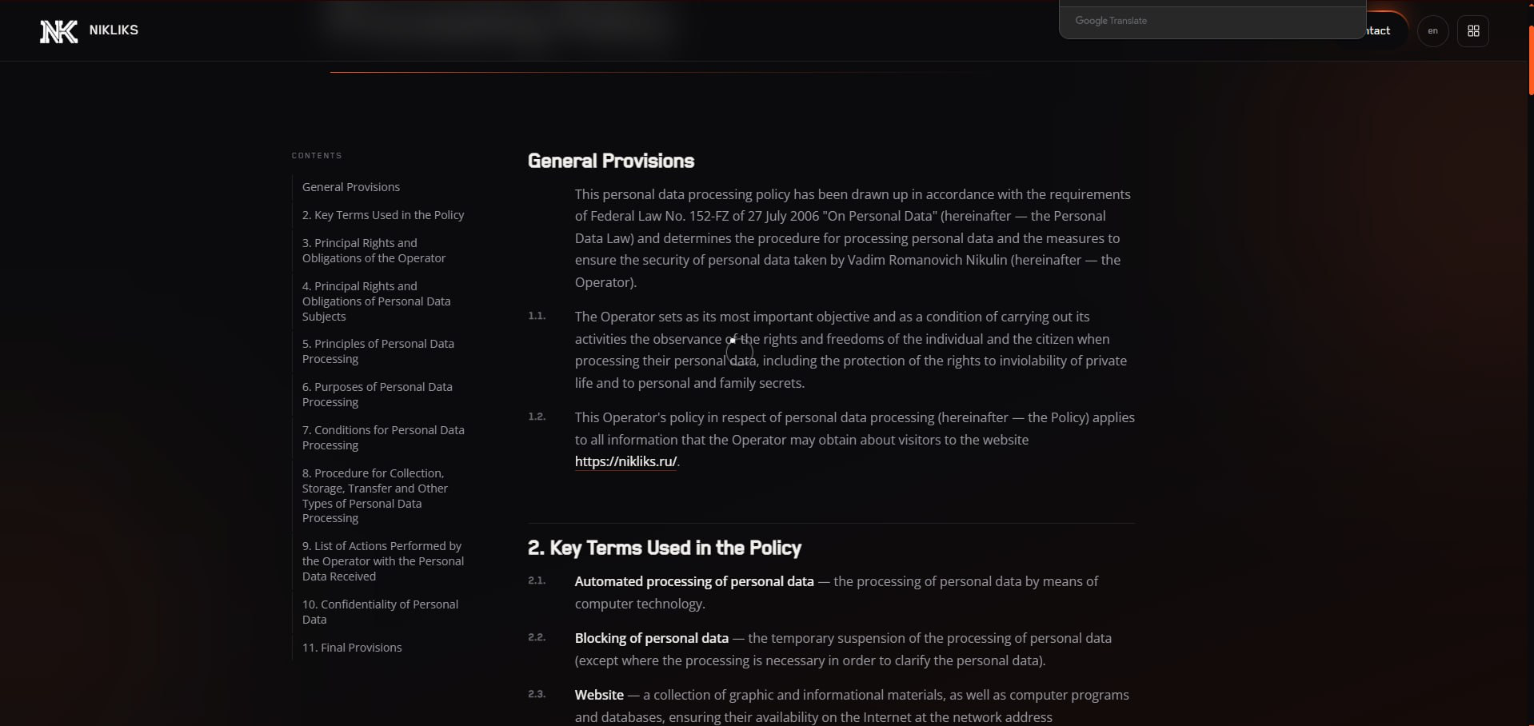
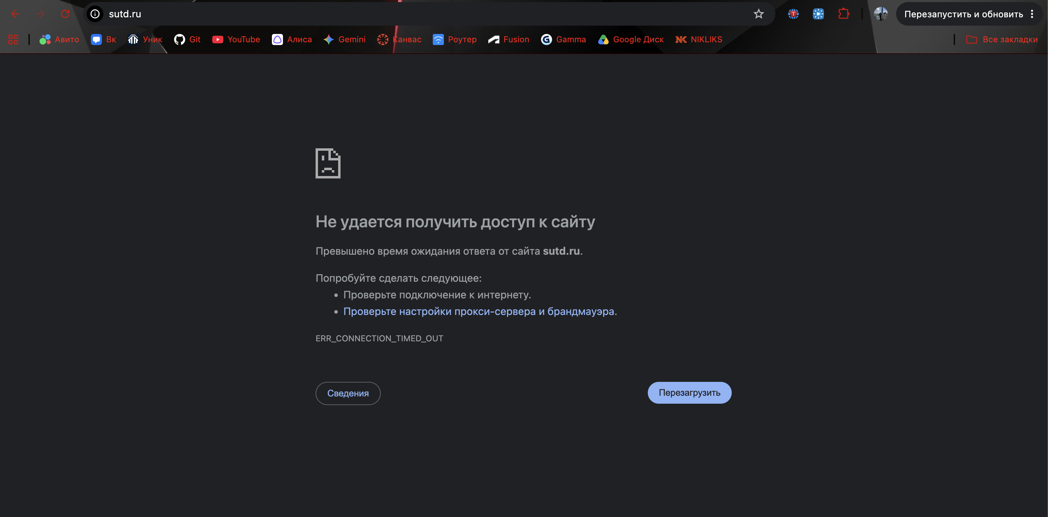
Номер бага | ID баг-репорта | Заголовок | Предусловие | Шаги | ОР | ФР | Окружение | Серьезность
1 | Bug - 001 | Сайт ВУЗа (https://portal.sutd.ru/) не загружается при переходе по ссылке из поиска в браузере | В браузере в строке поиска введено: "портал сутд" | 1.Нажать на первую официальную ссылку из поиска | Заходим в личный кабинет ВУЗа | Ничего не происходит, белый экран, после чего сваливается в ошибку | Windows 10 Pro Версия 22H2, Cборка 19045.645, Google Chrome Версия: 155.0.8059.39 | Критическая | 1 Bug
2 | Bug - 002 | Сайт магазина одежды (https://sauce-demo.myshopify.com/) не переходит в корзину после добавления в нее товара, появляется бесконечная загрузка | Перешли на сайт, на главной выбрали серый жакет, добавили в корзину | 1.Нажать на добавить в корзину (Add to Cart) 2. Перейти в корзину (My Cart) | Переходим в корзину для оформления заказа | Ничего не происходит,сверху появляется иконка загрузки, но ничего не происходит | Windows 10 Pro Версия 22H2, Cборка 19045.645, Google Chrome Версия: 155.0.8059.39 | Критическая
3 | Bug - 003 | Сайт магазина (https://www.saucedemo.com/) — сортировка товаров в каталоге не работает | Выполнен вход в аккаунт, открыт каталог товаров (Products) | 1. Нажать на выпадающий список сортировки в правом верхнем углу каталога 2. Выбрать «Price (low to high)» | Товары отсортированы по цене от меньшей к большей | Порядок товаров не меняется, сортировка не применяется | Windows 10 Pro Версия 22H2, Cборка 19045.645, Google Chrome Версия: 155.0.8059.39 | Средняя
4 | Bug - 004 | Сайт-портфолио NIKLIKS (https://nikliks.ru/) — после переключения на английский заголовок вкладки браузера остаётся русским на страницах «Проекты» и «Технологии» | Открыта главная страница https://nikliks.ru/, язык — русский | 1. Нажать переключатель языка «ru» в шапке (станет «en») 2. Перейти на страницу «About» 3. Перейти на страницы «Projects» и «Technologies» 4. Посмотреть заголовок вкладки браузера | На всех страницах заголовок вкладки на английском (как на «About» — «NIKLIKS | About») | Текст страниц на английском, но заголовок вкладки остаётся «NIKLIKS | Проекты» и «NIKLIKS | Технологии» | macOS, Chromium 152.0.7977.167, окно 1280×900 | Низкая
5 | Bug - 005 | Сайт-портфолио NIKLIKS (https://nikliks.ru/privacy-policy/) — у первого раздела политики нет номера «1.» | Открыта страница https://nikliks.ru/privacy-policy/ | 1. Посмотреть оглавление в начале страницы 2. Переключить язык на «en» и посмотреть оглавление ещё раз | Разделы пронумерованы по порядку: «1. Общие положения», «2. Основные понятия…» и т. д. | Первый раздел без номера — «Общие положения» / «General Provisions», остальные начинаются с «2.»; то же в заголовке самого раздела | macOS, Chromium 152.0.7977.167, окно 1280×900 | Низкая
6 | Bug - 006 | Магазин сувениров Magniart (https://magniart.ru/) — на мобильном кнопка «Фильтр» перекрывает иконки профиля и корзины | Сайт открыт на телефоне (ширина экрана 375 px) | 1. Открыть каталог «Раскраски» (https://magniart.ru/vse_categorii/raskraski) 2. Не прокручивая страницу, нажать на иконку корзины в шапке справа | Открывается корзина; иконки профиля и корзины ничем не закрыты | Синяя кнопка «ФИЛЬТР» лежит поверх иконок профиля и корзины: нажатие попадает в фильтр, корзина не открывается; правый край кнопки обрезан краем экрана | macOS, Chromium 152.0.7977.167, эмуляция мобильного экрана 375×812 (DevTools → Device Toolbar) | Средняя | 2 Bug
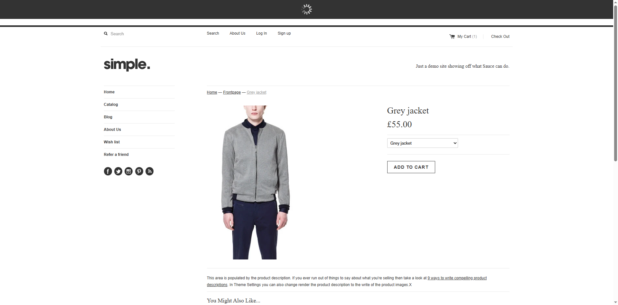
7 | Bug - 007 | Магазин сувениров Magniart (https://magniart.ru/) — на мобильном главный баннер окружён большими пустыми полями | Сайт открыт на телефоне (ширина экрана 375 px) | 1. Открыть главную страницу https://magniart.ru/ 2. Посмотреть на баннер под шапкой | Блок баннера по высоте совпадает с картинкой, пустых полей нет | Блок слайдера высотой 430 px, а картинка в нём около 120 px — сверху и снизу баннера пустые белые поля примерно по 150 px | macOS, Chromium 152.0.7977.167, эмуляция мобильного экрана 375×812 (DevTools → Device Toolbar) | Низкая
8 | Bug - 008 | Сайт магазина одежды Gloria Jeans (https://www.gloria-jeans.ru/) — на экране шириной 320 px плашка cookie выходит за правый край и перекрывает контент | Сайт открывается впервые (окно инкогнито), ширина экрана 320 px | 1. Открыть https://www.gloria-jeans.ru/ 2. Дождаться появления плашки «Мы используем файлы Cookie» внизу экрана | Плашка целиком помещается в ширину экрана с одинаковыми отступами слева и справа (как на экране 375 px) | Плашка сдвинута вправо на 24 px: правый край с кнопкой «Ok» обрезан, слева виден фон страницы; плашка перекрывает кнопку «Смотреть» на главном баннере | macOS, Chromium 152.0.7977.167, эмуляция мобильного экрана 320×640 (DevTools → Device Toolbar) | Низкая
9 | Bug - 009 | Книжный магазин «Читай-город» (https://www.chitai-gorod.ru/) — на экране шириной 320 px страница не помещается по ширине, нижнее меню обрезано | Ширина экрана 320 px | 1. Открыть https://www.chitai-gorod.ru/ 2. Посмотреть на нижнее меню (Каталог, Мои книги, Поиск, Корзина, Войти) 3. Провести пальцем/прокрутить страницу вправо | Страница подстраивается под ширину экрана, все пункты нижнего меню видны, горизонтальной прокрутки нет | Страница шире экрана на 40 px (минимальная ширина вёрстки 360 px): появляется горизонтальная прокрутка, пункт «Войти» в нижнем меню обрезан правым краем экрана | macOS, Chromium 152.0.7977.167, эмуляция мобильного экрана 320×640 (DevTools → Device Toolbar) | Средняя |  | 6 Bug | 8 Bug | 10 Bug | 12 Bug


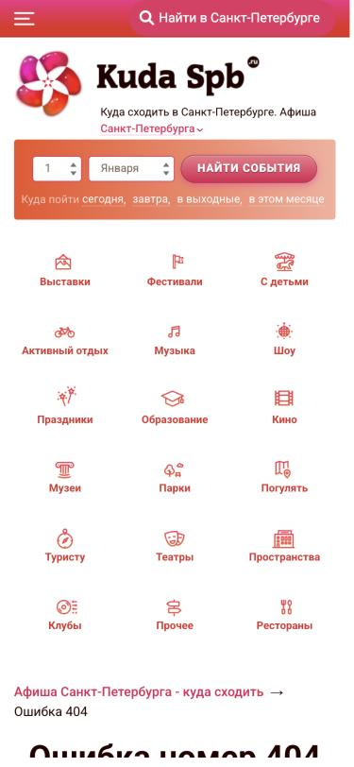
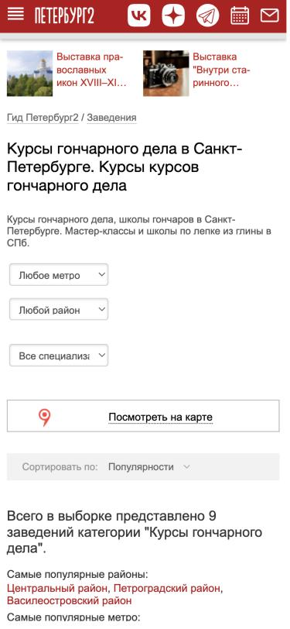
10 | Bug - 010 | Афиша KUDA-SPB (https://kuda-spb.ru/) — поиск событий по дате позволяет выбрать несуществующую дату и ведёт на страницу 404 | Открыта главная страница https://kuda-spb.ru/ | 1. В блоке поиска по дате выбрать день «31» 2. Выбрать месяц «Февраля» (так же с «31 Апреля», «30 Февраля») 3. Нажать «Найти события» | Несуществующую дату нельзя выбрать (лишние дни скрыты/неактивны) или выводится подсказка «Такой даты нет» | Открывается страница «Ошибка номер 404» (адрес /event/all/31-02-2027/); пользователь не понимает, в чём ошибка | macOS, Chromium 152.0.7977.167, эмуляция мобильного экрана 375×812 (DevTools → Device Toolbar) | Средняя
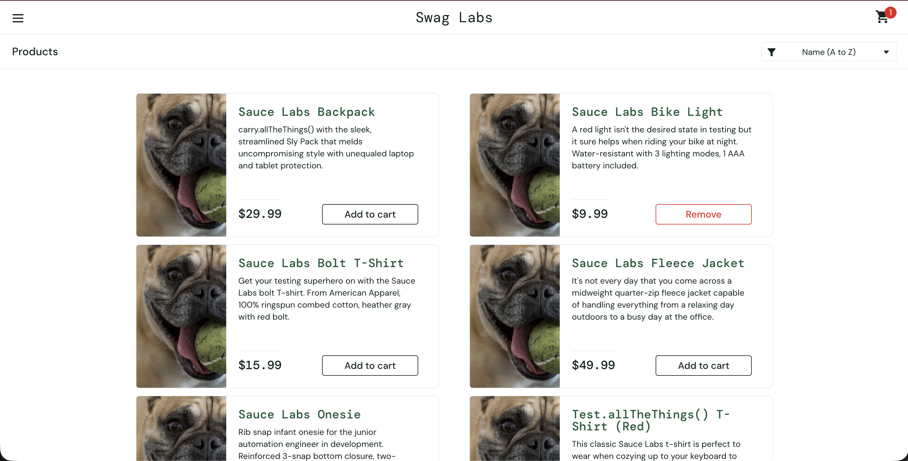
11 | Bug - 011 | Афиша KUDA-SPB (https://kuda-spb.ru/) — на странице результатов поиска по дате в поле даты сбрасывается на «1 Января» | Открыта главная страница https://kuda-spb.ru/ | 1. В блоке поиска по дате выбрать «28» и «Февраля» 2. Нажать «Найти события» 3. На открывшейся странице посмотреть на поле даты в блоке поиска | В поле даты остаётся выбранная дата «28 Февраля» (или хотя бы сегодняшняя дата) | Заголовок страницы — «Куда сходить в Санкт-Петербурге 28 февраля 2027 года», а в поле даты стоит «1 Января» | macOS, Chromium 152.0.7977.167, эмуляция мобильного экрана 375×812 (DevTools → Device Toolbar) | Низкая | 3 Bug
12 | Bug - 012 | Городской гид «Петербург2» (https://peterburg2.ru/) — ошибка в заголовке подборки «Курсы гончарного дела»: «Курсы курсов» | Нет | 1. Открыть страницу https://peterburg2.ru/restplaces/vybor/kursy-pottery/ 2. Прочитать заголовок страницы | Заголовок без повторов, например: «Курсы гончарного дела в Санкт-Петербурге» | Заголовок: «Курсы гончарного дела в Санкт-Петербурге. Курсы курсов гончарного дела» — тавтология «курсы курсов» (похоже на ошибку автоматической генерации текста) | macOS, Chromium 152.0.7977.167, эмуляция мобильного экрана 375×812 (DevTools → Device Toolbar) | Низкая

 |  |  |  |  |  |  |  |  | 4 Bug | 7 Bug |  | 11 Bug
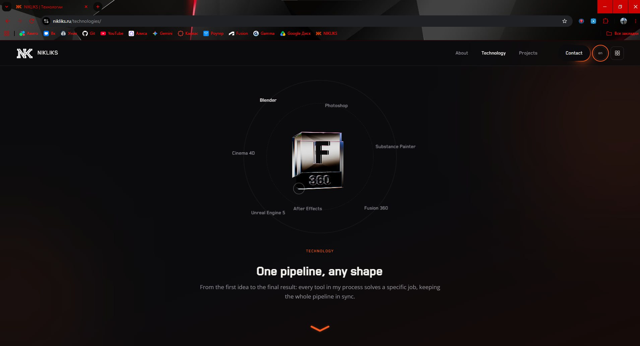

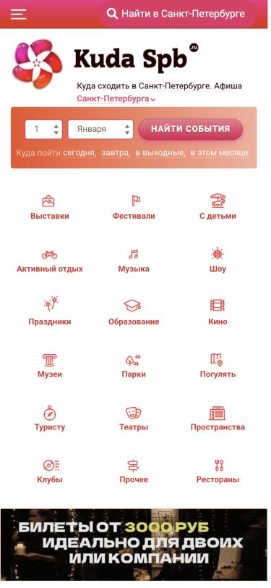

 |  |  |  |  |  |  |  |  |  |  | 9 Bug
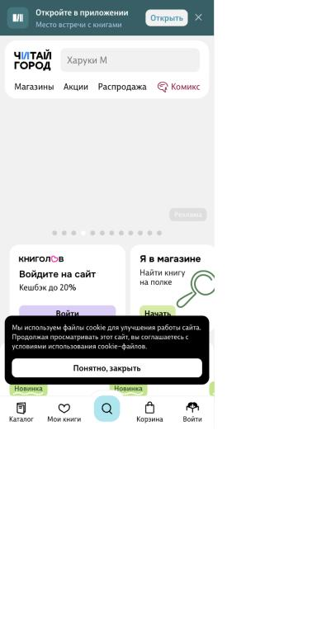

 |  |  |  |  |  |  |  |  | 5 Bug

